Datos personales
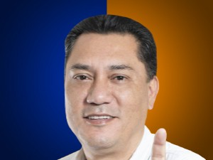

Nombres: | Carlos Víctor
Apellidos: | Zambrano Landín
Facebook: | https://www.facebook.com/CarlosVictorZambranoEc/
Twitter: | @CavoZambrano
Descripción:

